상품제안서
지니큐 차량용 5엽날개 360도 풍향조절 2구 헤드 선풍기 200A | 상품코드: S46542

 |  |  |  |  |  |  | 02-713-8555 | www.synergygift.co.kr
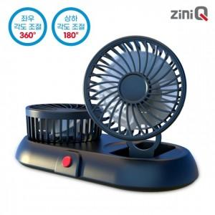

【상세/제작정보】

【인쇄/포장옵션】 | 레이저, 스티커 / 포장지포장

【공급단가】 | 수량 | 30~ | 50~ | 100~ | 500~ | 1,000~
*VAT별도 | 단가 | 12,120원 | 11,740원 | 11,160원 | 10,880원 | 10,690원

【상품 URL】 | https://www.synergygift.co.kr:443/src/goods_detail.php?gdno=46542

